VPP PHUONG NAM
 | CÔNG TY TNHH TM DV VPP PHƯƠNG NAM
 | Địa chỉ: B18/19K Nguyễn Văn Linh- Bình Hưng _ Bình Chánh, Tp. HCM
 | Điện thoại: (08)3758.4761 - 3758 3302 Fax: (08) 37583302 Email: phuongnam@vpppn.com Website: www.vppp.com

BẢNG BÁO GIÁ VĂN PHÒNG PHẨM
 |  |  |  | Tp.Hồ Chí Minh, Ngày 30 Tháng 08 Năm 2016
Kính gửi: CÔNG TY TNHH GO PAK VIỆT NAM
Địa chỉ: Lô CN 6, đường H2, KCN Kim Huy, Tp. Thủ Dầu Một, BD
Điện thoại : 06503815148
Người giao dịch: Chị Liên

Công ty VPP Phương Nam xin gửi đến Qúy khánh hàng bảng báo giá như sau:
STT | TÊN HÀNG | Đ VT | SỐ LUỢNG | ĐƠN GIÁ | 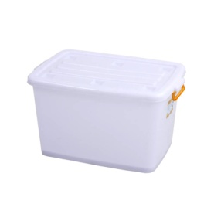
1 | THÙNG VUÔNG 140 LÍT No.0214 (78.5 x 56 x 47 cm) màu trắng , có nắp | Cái | 1 | 380,000
2 | THÙNG GẠO 220LÍT (không nắp) 68 x68 x81cm.(có 3màu: xanh dương, xanh ngọc, đỏ) | Cái | 1 | 424,000
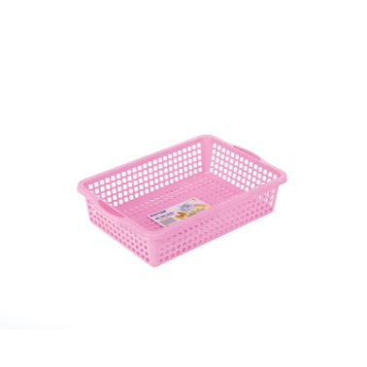
3 | THÙNG GẠO 160LÍT (không nắp) 620 x 620 x H 725 mm. | Cái | 1 | 303,000
4 | Rỗ chữ nhật DT No.0168 (33.5 x 22 x 8 cm) | Cái | 1 | 15,000

Quý công ty xem xét báo giá như trên. Mọi thắc mắc xin vui lòng liên hệ: (08)37584761 _ Kim Anh: 0908 44 64 82
Ghi chú:
* Đơn giá trên chưa bao gồm thuế GTGT VAT 10%
* Xuất xứ: Hàng giao đúng theo nguồn gốc và xuất xứ của từng mặt hàng
* Giao hàng: Trong vòng 3 ngày hoặc linh động (trừ chủ nhật, ngày lễ) kể từ ngày nhận được Đơn đặt hàng

 |  |  |  | Ngừoi lập phiếu
 |  |  |  | (Ký và ghi rõ họ tên)

 |  |  | Huỳnh Thị Trúc Ly

RẤT MONG NHẬN ĐƯỢC SỰ QUAN TÂM HỢP TÁC LÂU DÀI VỚI QUÝ CÔNG TY

